行動裝置管理
編碼 | 功能 | 項目說明 | 輸入資料 | 輸出/測試結果 | 輸出/測試結果(圖示) | 驗證結果
啟用行動裝置管理放行
 | 查詢裝置 | 查詢裝置成功 | 點選[行動裝置] | *Device ID 中間以*表示 進入查詢條件頁面 | 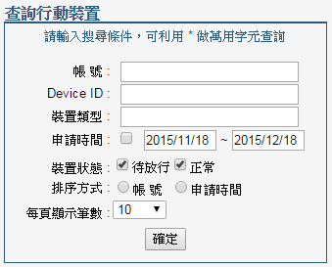 | passed
 | 查詢裝置 | 查詢裝置成功 | 點選[行動裝置] 點選[確定] | 列出所有裝置 |  | passed
 | 查詢裝置 | 查詢裝置成功 | 點選[行動裝置] 輸入帳號 點選[確定] | 列出test帳號裝置 |  | passed
 | 查詢裝置 | 查詢裝置成功 | 點選[行動裝置] 輸入裝置類型 點選[確定] | 僅列出此裝置類型資訊 |  | passed
 | 查詢裝置 | 查詢裝置成功 | 點選[行動裝置] 輸入Device ID 點選[確定] | 僅列出此Device ID資訊 |  | passed
 | 放行裝置 | 裝置待放行 | 手機端請先輸入相關資料並登入(exchange)一次 | 產生一筆待放行裝置資料 |  | passed
 | 放行裝置 | 放行成功 | 點選[行動裝置] 點選[確定] 勾選未放行之帳號 點選[放行] | 成功放行 |  | passed
不啟用行動裝置管理放行

